ボランティア申込書
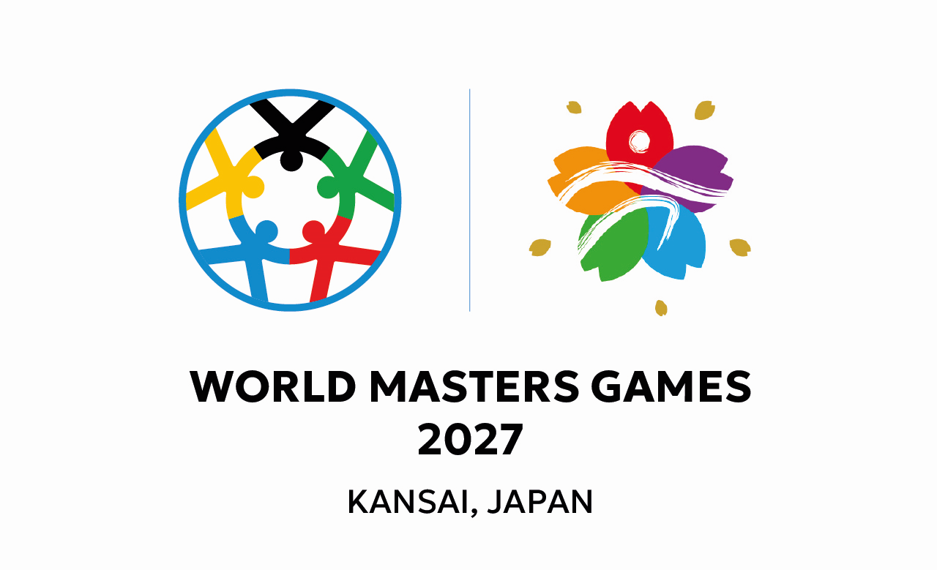
 |  | WMG2027関西・彦根市実行委員会 グループボランティア申込書 |  |  |  |  |  |  |  |  |  |  | 枚目
 |  |  |  |  |  |  |  |  |  |  |  |  | 枚中

グループボランティアをお申し込みの方は、事前に実行委員会事務局（tel:0749-22-5955)へ相談をお願いします。 申込にあたっては、「ワールドマスターズゲームズ2027関西・彦根市実行委員会大会ボランティア募集要項」を確認の上、同意したものとみなします。

グループの情報
よみがな
グループ名
英語表記※任意
参加人数の合計 |  |  |  |  |  |  |  |  |  |  |  |  | 人

代表者の情報
NO. | よみがな |  |  |  |  |  |  |  | 性別 |  | 年齢 | ローマ字
1 | 氏 名 |  |  |  |  |  |  |  | 男 ・ 女・他
住 所 |  |  | 〒
電話番号 |  |  |  |  |  | ー |  |  |  | ー
E-mail |  |  |  |  |  |  |  | ＠
緊急連絡先 |  |  | 氏名 | ※ご本人様以外で緊急時に確実に連絡が取れる方 |  |  |  |  | 電話番号
 |  |  |  |  |  |  |  |  | ― ―
備考（日常会話可能な日本語以外の言語など）
◆年齢は大会当日（令和9年5月23日）時点での年齢をご記入ください。12歳（中学生）以上から申込できます。
◆未成年の方は、必ず保護者の承諾を得てからお申し込みください。
◆中学生は18歳以上の保護者または引率者のもとで参加していただく必要があります。

グループメンバーの情報
NO. | 氏名 |  |  |  | よみがな |  | ローマ字 |  | 性別 |  | 年齢 | 備考（日常会話可能な日本語以外の言語など）

2 |  |  |  |  |  |  |  |  | 男 ・ 女・他

3 |  |  |  |  |  |  |  |  | 男 ・ 女・他

4 |  |  |  |  |  |  |  |  | 男 ・ 女・他

5 |  |  |  |  |  |  |  |  | 男 ・ 女・他

6 |  |  |  |  |  |  |  |  | 男 ・ 女・他

7 |  |  |  |  |  |  |  |  | 男 ・ 女・他

8 |  |  |  |  |  |  |  |  | 男 ・ 女・他

9 |  |  |  |  |  |  |  |  | 男 ・ 女・他

10 |  |  |  |  |  |  |  |  | 男 ・ 女・他

◆行が不足する場合はコピーや行を追加して使用してください。
◆ご応募いただいた参加申込書はお返しできませんので、コピー等で保管してください。
◆配置場所や業務内容は可能な限り考慮させていただきますが、募集状況によってはグループ全員が同一の場所、内容とならないことがあります。

備考（活用したいスキルや要配慮事項など業務の参考になるものを自由に記載してください）

【お問い合わせ・提出先】 ワールドマスターズゲームズ2027関西・彦根市実行委員会事務局（彦根市役所観光文化スポーツ部スポーツ振興課内） Tel:0749-22-5955 mail: sports@ma.city.hikone.shiga.jp ※メールもしくは窓口持参にてお申し込みください。

